З вентилятором
 |  |  |  |  |  | MINIB - Pricelist
 | Принудительная конвекция
 | Назва | потужність, Вт* 75/65/20 | Ціна (Євро) конвектор | Ціна (Євро) решітка | Назва | потужність, Вт* 75/65/20 | Ціна (Євро) конвектор | Ціна (Євро) решітка | Назва | потужність, Вт* 75/65/20 | Ціна (Євро) конвектор | Ціна (Євро) решітка
 | COIL-TE (электро) |  |  |  | COIL-TO (с дренажем) |  |  |  | COIL-TO (с дренажем)
 | ширина 303мм, высота 125мм |  |  |  | ширина 243мм, высота 85мм |  |  |  | ширина 303мм, высота 125мм
 | COIL-TE-500 | 750 | €803 | €75 | COIL-MT-900 | 993 | €922 | €134 | COIL-MT-900 | 1,272 | €1,014 | €134
 | COIL-TE-750 | 750 | €803 | €123 | COIL-MT-1000 | 1,159 | €1,065 | €150 | COIL-MT-1000 | 1,484 | €1,118 | €150
 | COIL-TE-1000 | 1,500 | €983 | €224 | COIL-MT-1250 | 1,572 | €1,210 | €187 | COIL-MT-1250 | 2,014 | €1,247 | €187
 | COIL-TE-1500 | 2,250 | €1,177 | €337 | COIL-MT-1500 | 1,986 | €1,316 | €224 | COIL-MT-1500 | 2,545 | €1,355 | €224
 | COIL-TE-2000 | 3,000 | €1,410 | €449 | COIL-MT-1750 | 2,400 | €1,452 | €262 | COIL-MT-1750 | 3,075 | €1,496 | €262
 | COIL-TE-2500 | 3,750 | €1,648 | €572 | COIL-MT-2000 | 2,814 | €1,540 | €299 | COIL-MT-2000 | 3,605 | €1,586 | €299
 |  |  |  |  | COIL-MT-2250 | 3,228 | €1,692 | €337 | COIL-MT-2250 | 4,135 | €1,742 | €337
 |  |  |  |  | COIL-MT-2500 | 3,641 | €1,793 | €374 | COIL-MT-2500 | 4,665 | €1,848 | €374
 |  |  |  |  | COIL-MT-2750 | 4,055 | €1,978 | €411 | COIL-MT-2750 | 5,195 | €2,037 | €411
 |  |  |  |  | COIL-MT-3000 | 4,469 | €2,088 | €449 | COIL-MT-3000 | 5,725 | €2,149 | €449
 | COIL-T
 | ширина 165мм, высота 65мм |  |  |  | ширина 165мм, высота 125мм |  |  |  | ширина 243мм, высота 65мм |  |  |  | ширина 243мм, высота 80мм
 | COIL-T-900 | 395 | €647 | €134 | COIL-T-900 | 487 | €660 | €134 | COIL-T-900 | 769 | €724 | €134 | COIL-T-900 | 785 | €759 | €134
 | COIL-T-1000 | 461 | €667 | €150 | COIL-T-1000 | 568 | €702 | €150 | COIL-T-1000 | 897 | €746 | €150 | COIL-T-1000 | 916 | €783 | €150
 | COIL-T-1250 | 626 | €796 | €187 | COIL-T-1250 | 771 | €814 | €187 | COIL-T-1250 | 1,217 | €909 | €187 | COIL-T-1250 | 1,244 | €953 | €187
 | COIL-T-1500 | 791 | €884 | €224 | COIL-T-1500 | 794 | €904 | €224 | COIL-T-1500 | 1,537 | €1,008 | €224 | COIL-T-1500 | 1,571 | €1,058 | €224
 | COIL-T-1750 | 956 | €990 | €262 | COIL-T-1750 | 1,177 | €986 | €262 | COIL-T-1750 | 1,858 | €1,148 | €262 | COIL-T-1750 | 1,898 | €1,206 | €262
 | COIL-T-2000 | 1,121 | €1,166 | €299 | COIL-T-2000 | 1,380 | €1,122 | €299 | COIL-T-2000 | 2,178 | €1,318 | €299 | COIL-T-2000 | 2,226 | €1,340 | €299
 | COIL-T-2250 | 1,285 | €1,296 | €337 | COIL-T-2250 | 1,582 | €1,265 | €337 | COIL-T-2250 | 2,498 | €1,372 | €337 | COIL-T-2250 | 2,553 | €1,415 | €337
 | COIL-T-2500 | 1,450 | €1,371 | €374 | COIL-T-2500 | 1,785 | €1,338 | €374 | COIL-T-2500 | 2,819 | €1,439 | €374 | COIL-T-2500 | 2,880 | €1,483 | €374
 | COIL-T-2750 | 1,615 | €1,472 | €411 | COIL-T-2750 | 1,988 | €1,437 | €411 | COIL-T-2750 | 3,139 | €1,516 | €411 | COIL-T-2750 | 3,207 | €1,562 | €411
 | COIL-T-3000 | 1,780 | €1,562 | €449 | COIL-T-3000 | 2,191 | €1,525 | €449 | COIL-T-3000 | 3,459 | €1,608 | €449 | COIL-T-3000 | 3,535 | €1,657 | €449
 | COIL-KT
ширина 243 | высота 90мм |  |  |  | высота 110мм |  |  |  | высота 125мм
 | COIL-КT-900 | 828 | €774 | €134 | COIL-КT-900 | 881 | €783 | €134 | COIL-КT-900 | 1,145 | €882 | €134
 | COIL-КT-1000 | 967 | €821 | €150 | COIL-КT-1000 | 1,028 | €829 | €150 | COIL-КT-1000 | 1,336 | €953 | €150
 | COIL-КT-1250 | 1,312 | €961 | €187 | COIL-КT-1250 | 1,395 | €972 | €187 | COIL-КT-1250 | 1,813 | €1,076 | €187
 | COIL-КT-1500 | 1,657 | €1,078 | €224 | COIL-КT-1500 | 1,763 | €1,089 | €224 | COIL-КT-1500 | 2,290 | €1,192 | €224
 | COIL-КT-1750 | 2,002 | €1,230 | €262 | COIL-КT-1750 | 2,130 | €1,243 | €262 | COIL-КT-1750 | 2,767 | €1,346 | €262
 | COIL-КT-2000 | 2,347 | €1,340 | €299 | COIL-КT-2000 | 2,497 | €1,353 | €299 | COIL-КT-2000 | 3,244 | €1,467 | €299
 | COIL-КT-2250 | 2,692 | €1,428 | €337 | COIL-КT-2250 | 2,864 | €1,443 | €337 | COIL-КT-2250 | 3,721 | €1,582 | €337
 | COIL-КT-2500 | 3,038 | €1,496 | €374 | COIL-КT-2500 | 3,231 | €1,511 | €374 | COIL-КT-2500 | 4,199 | €1,657 | €374
 | COIL-КT-2750 | 3,383 | €1,577 | €411 | COIL-КT-2750 | 3,599 | €1,593 | €411 | COIL-КT-2750 | 4,676 | €1,797 | €411
 | COIL-КT-3000 | 3,728 | €1,674 | €449 | COIL-КT-3000 | 3,966 | €1,690 | €449 | COIL-КT-3000 | 5,153 | €1,907 | €449
 | 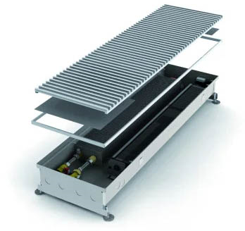 |  |  |  | COIL-KT |  |  |  | COIL-KT
ширина 303 |  |  |  |  | высота 110мм |  |  |  | высота 125мм
 |  |  |  |  | COIL-КT-900 | 979 | €856 | €134 | COIL-КT-900 | 1,272 | €915 | €134
 |  |  |  |  | COIL-КT-1000 | 1,142 | €906 | €150 | COIL-КT-1000 | 1,484 | €988 | €150
 |  |  |  |  | COIL-КT-1250 | 1,550 | €1,041 | €187 | COIL-КT-1250 | 2,014 | €1,115 | €187
 |  |  |  |  | COIL-КT-1500 | 1,958 | €1,155 | €224 | COIL-КT-1500 | 2,545 | €1,236 | €224
 |  |  |  |  | COIL-КT-1750 | 2,366 | €1,305 | €262 | COIL-КT-1750 | 3,075 | €1,397 | €262
 |  |  |  |  | COIL-КT-2000 | 2,775 | €1,421 | €299 | COIL-КT-2000 | 3,605 | €1,522 | €299
 |  |  |  |  | COIL-КT-2250 | 3,183 | €1,531 | €337 | COIL-КT-2250 | 4,135 | €1,639 | €337
 |  |  |  |  | COIL-КT-2500 | 3,591 | €1,604 | €374 | COIL-КT-2500 | 4,665 | €1,716 | €374
 |  |  |  |  | COIL-КT-2750 | 3,999 | €1,740 | €411 | COIL-КT-2750 | 5,195 | €1,861 | €411
 |  |  |  |  | COIL-КT-3000 | 4,407 | €1,846 | €449 | COIL-КT-3000 | 5,725 | €1,976 | €449
 | COIL-HT
 | ширина 185мм, высота 90мм |  |  |  | ширина 225мм, высота 90мм
 | COIL-HT-900 | 1,062 | €953 | €134 | COIL-HT-900 | 1,541 | €1,001 | €134
 | COIL-HT-1000 | 1,239 | €995 | €150 | COIL-HT-1000 | 1,798 | €1,045 | €150
 | COIL-HT-1250 | 1,682 | €1,060 | €187 | COIL-HT-1250 | 2,440 | €1,166 | €187
 | COIL-HT-1500 | 2,125 | €1,168 | €224 | COIL-HT-1500 | 3,082 | €1,287 | €224
 | COIL-HT-1750 | 2,567 | €1,309 | €262 | COIL-HT-1750 | 3,724 | €1,443 | €262
 | COIL-HT-2000 | 3,010 | €1,430 | €299 | COIL-HT-2000 | 4,366 | €1,551 | €299
 | COIL-HT-2250 | 3,453 | €1,538 | €337 | COIL-HT-2250 | 5,008 | €1,694 | €337
 | COIL-HT-2500 |  | €1,606 | €374 | COIL-HT-2500 |  | €1,786 | €374
 | COIL-HT-2750 | 4,338 | €1,756 | €411 | COIL-HT-2750 | 6,292 | €1,932 | €411
 | COIL-HT-3000 | 4,781 | €1,872 | €449 | COIL-HT-3000 | 6,934 | €2,024 | €449

Тепло-холод
 |  |  |  |  |  | MINIB - Pricelist
Принудительная конвекция тепло/холод
Назва | тепло Вт* 75/65/20 | холод Вт 7/12/22 | Ціна (Євро) конвектор | Ціна (Євро) решітка | Назва | тепло Вт* 75/65/20 | холод Вт 7/12/22 | Ціна (Євро) конвектор | Ціна (Євро) решітка | Назва | тепло Вт* 75/65/20 | холод Вт 7/12/22 | Ціна (Євро) конвектор | Ціна (Євро) решітка | Назва | тепло Вт* 75/65/20 | холод Вт 7/12/22 | Ціна (Євро) конвектор | Ціна (Євро) решітка | Назва | тепло Вт* 75/65/20 | холод Вт 7/12/22 | Ціна (Євро) конвектор | Ціна (Євро) решітка
COIL-HC 200 |  |  |  |  | COIL-HC 260 |  |  |  |  | COIL-HC 340 |  |  |  |  | COIL-HC 340 |  |  |  |  | COIL-HC 340
ширина 200мм, высота 110мм |  |  |  |  | ширина 260мм, высота 110мм |  |  |  |  | ширина 340мм, высота 110мм |  |  |  |  | ширина 340мм, высота 150мм |  |  |  |  | ширина 340мм, высота 185мм
COIL-HC-900 | 1,073 | 302 | €1,058 | €134 | COIL-HC-900 | 1,556 | 405 | €1,111 | €134 | COIL-HC-900 | 2,058 | 623 | €1,349 | €128 | COIL-HC-900 | 2,917 | 638 | €1,617 | €128 | COIL-HC-900 | 2,917 | 638 | €1,780 | €128
COIL-HC-1000 | 1,252 | 352 | €1,104 | €150 | COIL-HC-1000 | 1,816 | 472 | €1,162 | €150 | COIL-HC-1000 | 2,401 | 727 | €1,393 | €141 | COIL-HC-1000 | 3,403 | 744 | €1,716 | €141 | COIL-HC-1000 | 3,403 | 744 | €1,839 | €141
COIL-HC-1250 | 1,699 | 477 | €1,177 | €187 | COIL-HC-1250 | 2,464 | 641 | €1,236 | €187 | COIL-HC-1250 | 3,259 | 987 | €1,591 | €176 | COIL-HC-1250 | 4,619 | 1,010 | €1,910 | €176 | COIL-HC-1250 | 4,619 | 1,010 | €2,101 | €176
COIL-HC-1500 | 2,146 | 603 | €1,298 | €224 | COIL-HC-1500 | 3,113 | 809 | €1,364 | €224 | COIL-HC-1500 | 4,116 | 1,246 | €1,749 | €212 | COIL-HC-1500 | 5,834 | 1,276 | €2,099 | €212 | COIL-HC-1500 | 5,834 | 1,276 | €2,310 | €212
COIL-HC-1750 | 2,593 | 729 | €1,421 | €262 | COIL-HC-1750 | 3,761 | 978 | €1,492 | €262 | COIL-HC-1750 | 4,974 | 1,506 | €1,947 | €247 | COIL-HC-1750 | 7,049 | 1,541 | €2,334 | €247 | COIL-HC-1750 | 7,049 | 1,541 | €2,570 | €247
COIL-HC-2000 | 3,040 | 854 | €1,562 | €299 | COIL-HC-2000 | 4,410 | 1,146 | €1,642 | €299 | COIL-HC-2000 | 5,831 | 1,766 | €2,143 | €282 | COIL-HC-2000 | 8,265 | 1,807 | €2,570 | €282 | COIL-HC-2000 | 8,265 | 1,807 | €2,827 | €282
COIL-HC-2250 | 3,487 | 980 | €1,668 | €337 | COIL-HC-2250 | 5,058 | 1,315 | €1,751 | €337 | COIL-HC-2250 | 6,689 | 2,025 | €2,335 | €317 | COIL-HC-2250 | 9,480 | 2,073 | €2,798 | €317 | COIL-HC-2250 | 9,480 | 2,073 | €3,080 | €317
COIL-HC-2500 | 3,934 | 1,106 | €1,784 | €374 | COIL-HC-2500 | 5,707 | 1,484 | €1,874 | €374 | COIL-HC-2500 | 7,546 | 2,285 | €2,510 | €352 | COIL-HC-2500 | 10,696 | 2,339 | €3,012 | €352 | COIL-HC-2500 | 10,696 | 2,339 | €3,313 | €352
COIL-HC-2750 | 4,382 | 1,231 | €1,951 | €411 | COIL-HC-2750 | 6,355 | 1,652 | €2,050 | €411 | COIL-HC-2750 | 8,404 | 2,545 | €2,710 | €388 | COIL-HC-2750 | 11,911 | 2,604 | €3,252 | €388 | COIL-HC-2750 | 11,911 | 2,604 | €3,579 | €388
COIL-HC-3000 | 4,829 | 1,357 | €2,081 | €449 | COIL-HC-3000 | 7,004 | 1,821 | €2,185 | €449 | COIL-HC-3000 | 9,261 | 2,804 | €2,913 | €423 | COIL-HC-3000 | 13,127 | 2,870 | €3,496 | €423 | COIL-HC-3000 | 13,127 | 2,870 | €3,845 | €423
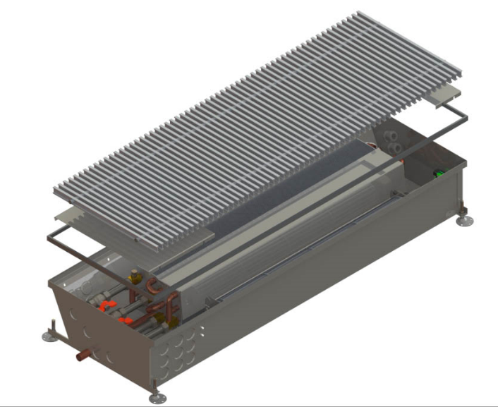 |  |  |  |  | COIL-HC 4Р 260 |  |  |  |  | COIL-HC 4Р 340 |  |  |  |  | COIL-HC 4Р 340 |  |  |  |  | COIL-HC 4Р 340
 |  |  |  |  | ширина 260мм, высота 110мм |  |  |  |  | ширина 340мм, высота 110мм |  |  |  |  | ширина 340мм, высота 150мм |  |  |  |  | ширина 340мм, высота 185мм
 |  |  |  |  | COIL-HCM 4pipe-900 | 884 | 262 | €1,164 | €134 | COIL-HC 4pipe-900 | 1,140 | 376 | €1,375 | €135 | COIL-HC 4pipe-900 | 1,186 | 533 | €1,716 | €135 | COIL-HC 4pipe-900 | 1,186 | 533 | €1,826 | €135
 |  |  |  |  | COIL-HCM 4pipe-1000 | 1,032 | 305 | €1,217 | €150 | COIL-HC 4pipe-1000 | 1,330 | 439 | €1,421 | €150 | COIL-HC 4pipe-1000 | 1,384 | 622 | €1,819 | €150 | COIL-HC 4pipe-1000 | 1,384 | 622 | €1,885 | €150
 |  |  |  |  | COIL-HCM 4pipe-1250 | 1,400 | 415 | €1,296 | €187 | COIL-HC 4pipe-1250 | 1,805 | 596 | €1,624 | €187 | COIL-HC 4pipe-1250 | 1,878 | 844 | €2,024 | €187 | COIL-HC 4pipe-1250 | 1,878 | 844 | €2,153 | €187
 |  |  |  |  | COIL-HCM 4pipe-1500 | 1,769 | 524 | €1,428 | €224 | COIL-HC 4pipe-1500 | 2,280 | 752 | €1,784 | €225 | COIL-HC 4pipe-1500 | 2,372 | 1,066 | €2,224 | €225 | COIL-HC 4pipe-1500 | 2,372 | 1,066 | €2,367 | €225
 |  |  |  |  | COIL-HCM 4pipe-1750 | 2,137 | 633 | €1,564 | €262 | COIL-HC 4pipe-1750 | 2,755 | 909 | €1,987 | €262 | COIL-HC 4pipe-1750 | 2,866 | 1,288 | €2,475 | €262 | COIL-HC 4pipe-1750 | 2,866 | 1,288 | €2,633 | €262
 |  |  |  |  | COIL-HCM 4pipe-2000 | 2,506 | 742 | €1,718 | €299 | COIL-HC 4pipe-2000 | 3,230 | 1,066 | €2,185 | €300 | COIL-HC 4pipe-2000 | 3,360 | 1,510 | €2,724 | €300 | COIL-HC 4pipe-2000 | 3,360 | 1,510 | €2,897 | €300
 |  |  |  |  | COIL-HCM 4pipe-2250 | 2,874 | 851 | €1,835 | €337 | COIL-HC 4pipe-2250 | 3,705 | 1,223 | €2,380 | €337 | COIL-HC 4pipe-2250 | 3,855 | 1,732 | €2,966 | €337 | COIL-HC 4pipe-2250 | 3,855 | 1,732 | €3,157 | €337
 |  |  |  |  | COIL-HCM 4pipe-2500 | 3,243 | 960 | €1,962 | €374 | COIL-HC 4pipe-2500 | 4,180 | 1,379 | €2,561 | €374 | COIL-HC 4pipe-2500 | 4,349 | 1,954 | €3,192 | €374 | COIL-HC 4pipe-2500 | 4,349 | 1,954 | €3,397 | €374
 |  |  |  |  | COIL-HCM 4pipe-2750 | 3,611 | 1,069 | €2,147 | €411 | COIL-HC 4pipe-2750 | 4,655 | 1,536 | €2,765 | €412 | COIL-HC 4pipe-2750 | 4,843 | 2,176 | €3,447 | €412 | COIL-HC 4pipe-2750 | 4,843 | 2,176 | €3,667 | €412
 |  |  |  |  | COIL-HCM 4pipe-3000 | 3,980 | 1,178 | €2,288 | €449 | COIL-HC 4pipe-3000 | 5,130 | 1,693 | €2,972 | €449 | COIL-HC 4pipe-3000 | 5,337 | 2,398 | €3,705 | €449 | COIL-HC 4pipe-3000 | 5,337 | 2,398 | €3,942 | €449
COIL-HC AIR |  |  |  |  | COIL-HC 4Р AIR
ширина 356мм, высота 110мм |  |  |  |  | ширина 356мм, высота 110мм
COIL-HCM AIR-900 | 2,058 | 623 | €1,390 | €135 | COIL-HCM AIR-900 | 2,058 | 623 | €1,445 | €135
COIL-HCM AIR-1000 | 2,401 | 727 | €1,434 | €150 | COIL-HCM AIR-1000 | 2,401 | 727 | €1,492 | €150
COIL-HCM AIR-1250 | 3,259 | 987 | €1,639 | €187 | COIL-HCM AIR-1250 | 3,259 | 987 | €1,705 | €187
COIL-HCM AIR-1500 | 4,116 | 1,246 | €1,802 | €225 | COIL-HCM AIR-1500 | 4,116 | 1,246 | €1,874 | €225
COIL-HCM AIR-1750 | 4,974 | 1,506 | €2,004 | €262 | COIL-HCM AIR-1750 | 4,974 | 1,506 | €2,086 | €262
COIL-HCM AIR-2000 | 5,831 | 1,766 | €2,207 | €300 | COIL-HCM AIR-2000 | 5,831 | 1,766 | €2,295 | €300
COIL-HCM AIR-2250 | 6,689 | 2,025 | €2,402 | €337 | COIL-HCM AIR-2250 | 6,689 | 2,025 | €2,499 | €337
COIL-HCM AIR-2500 | 7,546 | 2,285 | €2,585 | €374 | COIL-HCM AIR-2500 | 7,546 | 2,285 | €2,688 | €374
COIL-HCM AIR-2750 | 8,404 | 2,545 | €2,792 | €412 | COIL-HCM AIR-2750 | 8,404 | 2,545 | €2,904 | €412
COIL-HCM AIR-3000 | 9,261 | 2,804 | €3,001 | €449 | COIL-HCM AIR-3000 | 9,261 | 2,804 | €3,120 | €449

Напольні
 | Без вентилятора з високоякісної нержавіючої сталі |  |  |  |  |  |  |  |  |  |  |  |  | С вентилятором из высококачественной нержавеющей стали
 | COIL-SPB |  |  |  |  |  |  |  |  |  |  |  |  | COIL-SKB |  |  | COIL-SKB
Высота 160 | Ширина |  |  | Ширина |  |  | Ширина |  |  | Ширина |  |  | Высота 260 | Ширина | потужність, Вт* 75/65/20 | Ціна (Євро) конвектор | акустичний тиск (2-а швидкість вент.) | споживча потужність
 | 120 |  |  | 160 |  |  | 205 |  |  | 230 |  |  |  | 120 |  |  | дБ | W
 | 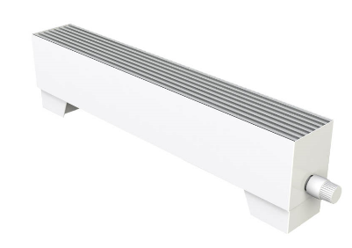 |  |  | COIL-SPB-900 | 360 | €466 |  |  |  |  |  |  |  | COIL-SKB-900 | 1,345 | €968 | 32.1 | 4.5
 |  |  |  | COIL-SPB-1000 | 408 | €504 |  |  |  |  |  |  |  | COIL-SKB-1000 | 1,565 | €1,098 | 32.5 | 5
 |  |  |  | COIL-SPB-1250 | 528 | €572 |  |  |  |  |  |  |  | COIL-SKB-1250 | 2,116 | €1,335 | 33.5 | 8
 |  |  |  | COIL-SPB-1500 | 648 | €656 |  |  |  |  |  |  |  | COIL-SKB-1500 | 2,667 | €1,555 | 34.5 | 9
 |  |  |  | COIL-SPB-1750 | 768 | €711 |  |  |  |  |  |  |  | COIL-SKB-1750 | 3,218 | €1,762 | 35 | 11
 |  |  |  | COIL-SPB-2000 | 888 | €768 |  |  |  |  |  |  |  | COIL-SKB-2000 | 3,769 | €1,973 | 35.5 | 12.5
Высота 260 |  |  |  |  |  |  |  |  |  |  |  |  |  | 160
 | COIL-SPB-900 | 492 | €504 | COIL-SPB-900 | 762 | €548 | COIL-SPB-900 | 985 | €706 | COIL-SPB-900 | 1,143 | €774 |  | COIL-SKB-900 | 2,153 | €999 | 36.4 | 6
 | COIL-SPB-1000 | 558 | €548 | COIL-SPB-1000 | 864 | €592 | COIL-SPB-1000 | 1,117 | €746 | COIL-SPB-1000 | 1,296 | €816 |  | COIL-SKB-1000 | 2,507 | €1,111 | 36.8 | 7
 | COIL-SPB-1250 | 722 | €612 | COIL-SPB-1250 | 1,118 | €673 | COIL-SPB-1250 | 1,445 | €838 | COIL-SPB-1250 | 1,677 | €904 |  | COIL-SKB-1250 | 3,389 | €1,417 | 37.8 | 8
 | COIL-SPB-1500 | 886 | €700 | COIL-SPB-1500 | 1,372 | €755 | COIL-SPB-1500 | 1,774 | €937 | COIL-SPB-1500 | 2,058 | €1,008 |  | COIL-SKB-1500 | 4,272 | €1,573 | 38.8 | 11
 | COIL-SPB-1750 | 1,050 | €768 | COIL-SPB-1750 | 1,626 | €816 | COIL-SPB-1750 | 2,102 | €1,010 | COIL-SPB-1750 | 2,439 | €1,085 |  | COIL-SKB-1750 | 5,154 | €1,806 | 39.3 | 14
 | COIL-SPB-2000 | 1,214 | €834 | COIL-SPB-2000 | 1,880 | €889 | COIL-SPB-2000 | 2,431 | €1,087 | COIL-SPB-2000 | 2,820 | €1,133 |  | COIL-SKB-2000 | 6,037 | €2,026 | 39.8 | 16
Высота 360 |  |  |  |  |  |  |  |  |  |  |  |  |  | 205
 | COIL-SPB-900 | 561 | €563 | COIL-SPB-900 | 869 | €612 | COIL-SPB-900 | 1,122 | €794 | COIL-SPB-900 | 1,303 | €810 |  | COIL-SKB-900 | 2,420 | €1,045 | 36.4 | 6
 | COIL-SPB-1000 | 636 | €592 | COIL-SPB-1000 | 985 | €651 | COIL-SPB-1000 | 1,272 | €838 | COIL-SPB-1000 | 1,477 | €836 |  | COIL-SKB-1000 | 2,817 | €1,157 | 36.8 | 7
 | COIL-SPB-1250 | 823 | €693 | COIL-SPB-1250 | 1,274 | €733 | COIL-SPB-1250 | 1,646 | €922 | COIL-SPB-1250 | 1,911 | €922 |  | COIL-SKB-1250 | 3,809 | €1,472 | 37.8 | 8
 | COIL-SPB-1500 | 1,010 | €781 | COIL-SPB-1500 | 1,564 | €834 | COIL-SPB-1500 | 2,020 | €1,027 | COIL-SPB-1500 | 2,346 | €1,043 |  | COIL-SKB-1500 | 4,801 | €1,637 | 38.8 | 11
 | COIL-SPB-1750 | 1,197 | €862 | COIL-SPB-1750 | 1,853 | €900 | COIL-SPB-1750 | 2,394 | €1,122 | COIL-SPB-1750 | 2,780 | €1,118 |  | COIL-SKB-1750 | 5,793 | €1,879 | 39.3 | 14
 | COIL-SPB-2000 | 1,384 | €961 | COIL-SPB-2000 | 2,143 | €992 | COIL-SPB-2000 | 2,768 | €1,210 | COIL-SPB-2000 | 3,215 | €1,177 |  | COIL-SKB-2000 | 6,784 | €2,108 | 39.8 | 16
Высота 460
 | COIL-SPB-900 | 622 | €634 | COIL-SPB-900 | 963 | €653 | COIL-SPB-900 | 1,244 | €825 | COIL-SPB-900 | 1,444 | €856
 | COIL-SPB-1000 | 705 | €667 | COIL-SPB-1000 | 1,092 | €691 | COIL-SPB-1000 | 1,410 | €865 | COIL-SPB-1000 | 1,637 | €900
 | COIL-SPB-1250 | 913 | €759 | COIL-SPB-1250 | 1,413 | €796 | COIL-SPB-1250 | 1,825 | €977 | COIL-SPB-1250 | 2,118 | €997
 | COIL-SPB-1500 | 1,120 | €856 | COIL-SPB-1500 | 1,734 | €882 | COIL-SPB-1500 | 2,240 | €1,087 | COIL-SPB-1500 | 2,600 | €1,111
 | COIL-SPB-1750 | 1,327 | €931 | COIL-SPB-1750 | 2,055 | €983 | COIL-SPB-1750 | 2,655 | €1,175 | COIL-SPB-1750 | 3,081 | €1,195
 | COIL-SPB-2000 | 1,535 | €1,012 | COIL-SPB-2000 | 2,376 | €1,076 | COIL-SPB-2000 | 3,069 | €1,294 | COIL-SPB-2000 | 3,563 | €1,258

Комплектація
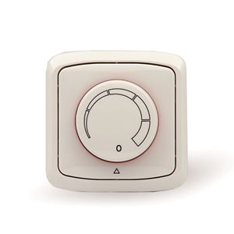
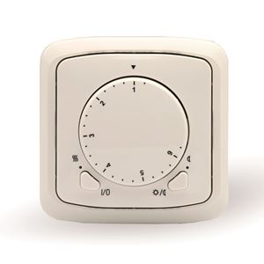
MINIB - Pricelist
Controls (transformers, thermostats)
Article |  | Price (EUR)

PSD 55W Импульсный источник питания на динрейку в монтажной коробке |  | 153 EUR
PSD 90W Импульсный источник питания на динрейку в монтажной коробке |  | 207 EUR
Потенциометр MINIB регуляция EB-A / E2 |  | 90 EUR | Потенциометр MINIB регуляция EB-A / E2 | Термостат ABB регуляция EB-A
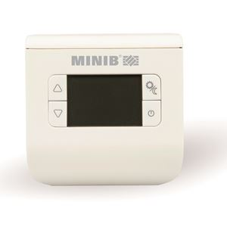
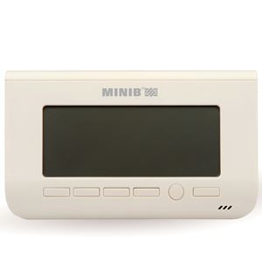
Термостат ABB регуляция EB-A |  | 195 EUR
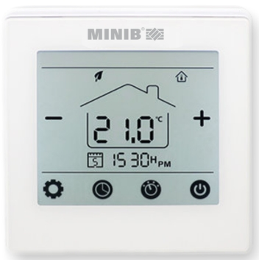
Термостат CH110 регуляция EB-B |  | 154 EUR
Термостат CH150 регуляция EB-B |  | 270 EUR
Термостат UT15 0-10V WHITE |  | 250 EUR
Комплект подключения: 2шланга +2крана обратных |  | 90 EUR
Комплект подключения: 2шланга +2крана термостат/обрат. |  | 108 EUR
Радиусный конвектор |  | 100%
Угол конвектора (соединение 2 конвекторов) |  | 723 EUR
Решетка из нержавеющей стали за1м |  | 238 EUR
Обрамление стандарт ("J" profile) за 1м |  | 15 EUR
Обрамление широкое ("F" profile) за 1м |  | 20 EUR
Адаптор (230V, 24V -> 0-10V) |  | 90 EUR
Сервомотор IVAR.TE 3042 (M30*1,5; 12V,NO) |  | 200 EUR
Термостатическая головка IVAR.T3000 (M30*1,5) |  | 57 EUR
Покраска корпуса конвектора 1шт |  | 84 EUR
Покраска теплообменника 1шт |  | 54 EUR
Покраска решетки за 1м |  | 84 EUR
Покраска обрамления за 1м |  | 33 EUR | Термостат UT15 0-10V WHITE | Термостат CH110 регуляция EB-B | Термостат CH150 регуляция EB-B
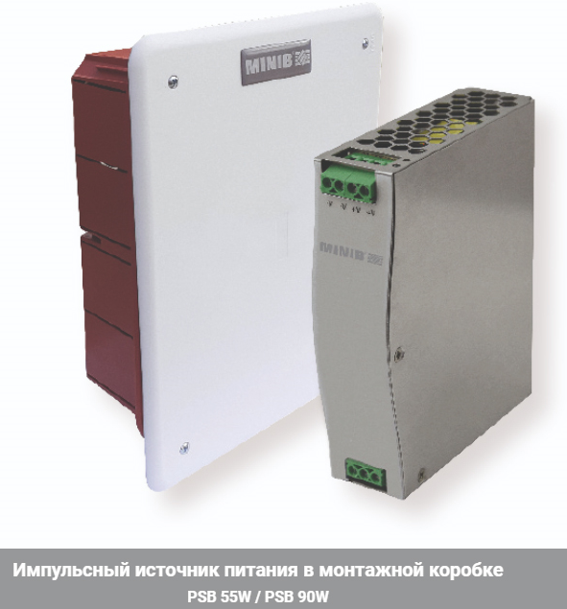

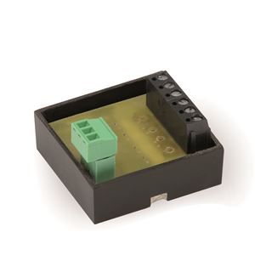
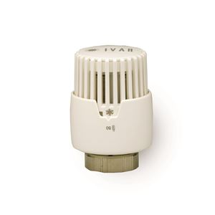
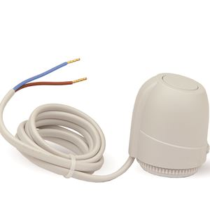

Адаптор (230V, 24V -> 0-10V) | Термостатическая головка IVAR.T3000 (M30*1,5) |  | Сервомотор IVAR.TE 3042 (M30*1,5; 12V,NO) | PSD 55W Импульсный источник питания на динрейку в монтажной коробке

